Solicitud gráfica
 | Área: | Ciencias Naturales |  |  | Fecha:
 | Grado: | 6 |  |  | 2015-04-29
 | Título del tema: | Nutrición de los seres vivos |  |  | ¿Cuaderno de estudio o recurso? | Recurso
 | Editor: | Fausto Sáenz Jiménez |  |  | Motor del recurso | F1

 | Código guión o recurso: | CN_06_04_REC10 | ← Para determinar este código, visite la hoja de Ayuda
 |  |  |  |  | ESPECIFICACIÓN DE ARCHIVOS A ENTREGAR
Núm. | Archivo Shutterstock o ruta en web | Imagen para: | Tipo | Formato | Nombre imagen SMALL | Tamaño imagen SMALL | Nombre imagen ZOOM | Tamaño imagen ZOOM | Descripción | Observaciones
IMG01 | 201722066 | Recurso F1 | Fotografía | Horizontal | CN_06_04_REC10_IMG01.jpg | 950 x 608 px |  |  | Gato cazando una mariposa
IMG02 | http://didactalia.net/gestiondocumental/Documentacion/Organizaciones/9c34af94-978d-45e2-822b-422394dba3c5/BaseRecursos/nutricion%20humana.jpg | Recurso F1 | Ilustración | Horizontal | CN_06_04_REC10_IMG02.jpg | 950 x 608 px |  |  | Cuerpo humano donde se resalte el sistema digestivo, circulatorio, respiratorio y excretor | 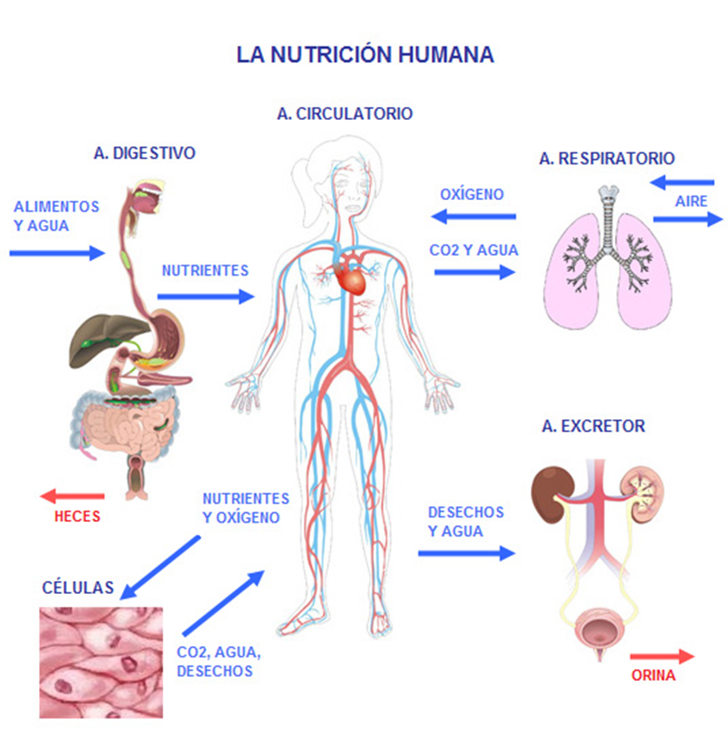 Elaborar la ilustración tomando como referencia esta imagen
IMG03 | Código: 109199723 planta Código: 110171948 algas | Recurso F1 | Fotografía | Vertical | CN_06_04_REC10_IMG03.jpg | 950 x 608 px |  |  | Imagen de plantas y algas
IMG04 | Código: 114323674 animal Código: 63644233 hongo Código: 241128202 protozoos | Recurso F1 | Fotografía | Horizontal | CN_06_04_REC10_IMG04.jpg | 950 x 608 px |  |  | Imagen de animales, hongos y protozoos

